상품제안서
25절 양장끼움붙임식 HY-P6 그레이 | 상품코드: F21671

 |  |  |  |  |  |  | 02-412-0044 | www.easy1.co.kr
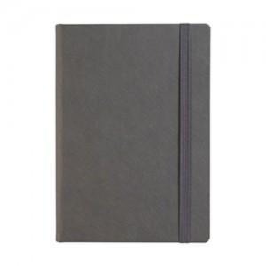

【상세/제작정보】

【인쇄/포장옵션】 | 불박 / 포장불가능

【공급단가】 | 수량 | 200~ | 500~ | 1,000~ | 3,000~ | 5,000~
*VAT별도 | 단가 | 8,500원 | 8,190원 | 7,870원 | 7,560원 | 7,370원

【상품 URL】 | http://www.easy1.co.kr/src/goods_detail.php?gdno=21671

